開発環境構築手順
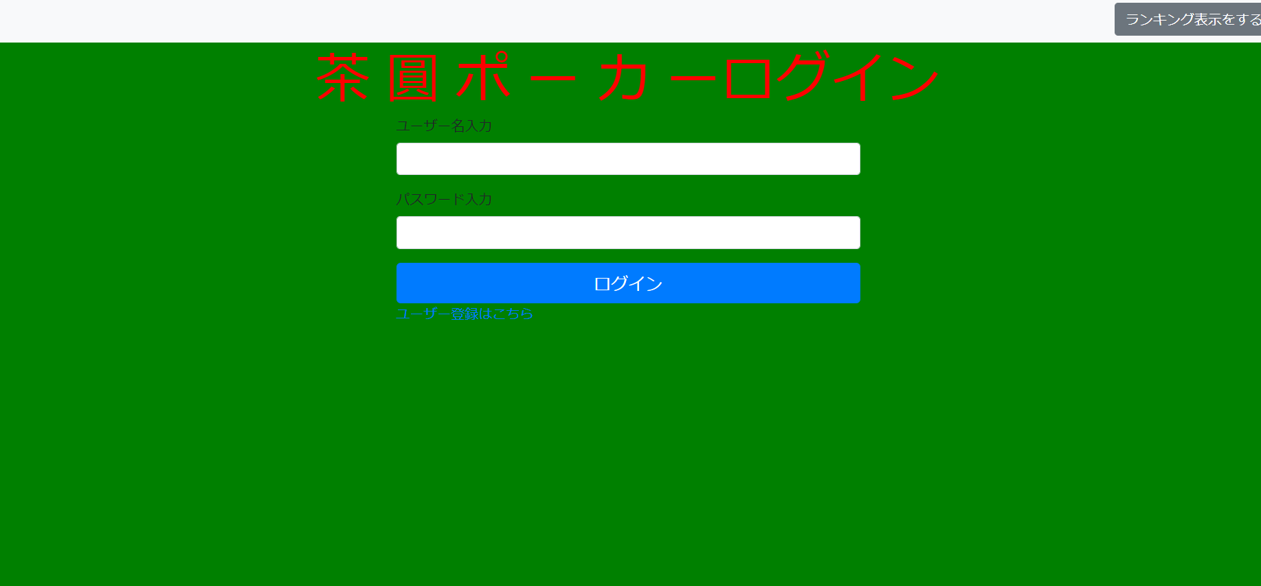
手順
Eclipseインストール

(1)「http://mergedoc.osdn.jp/」にアクセスして、以下画面を表示する。
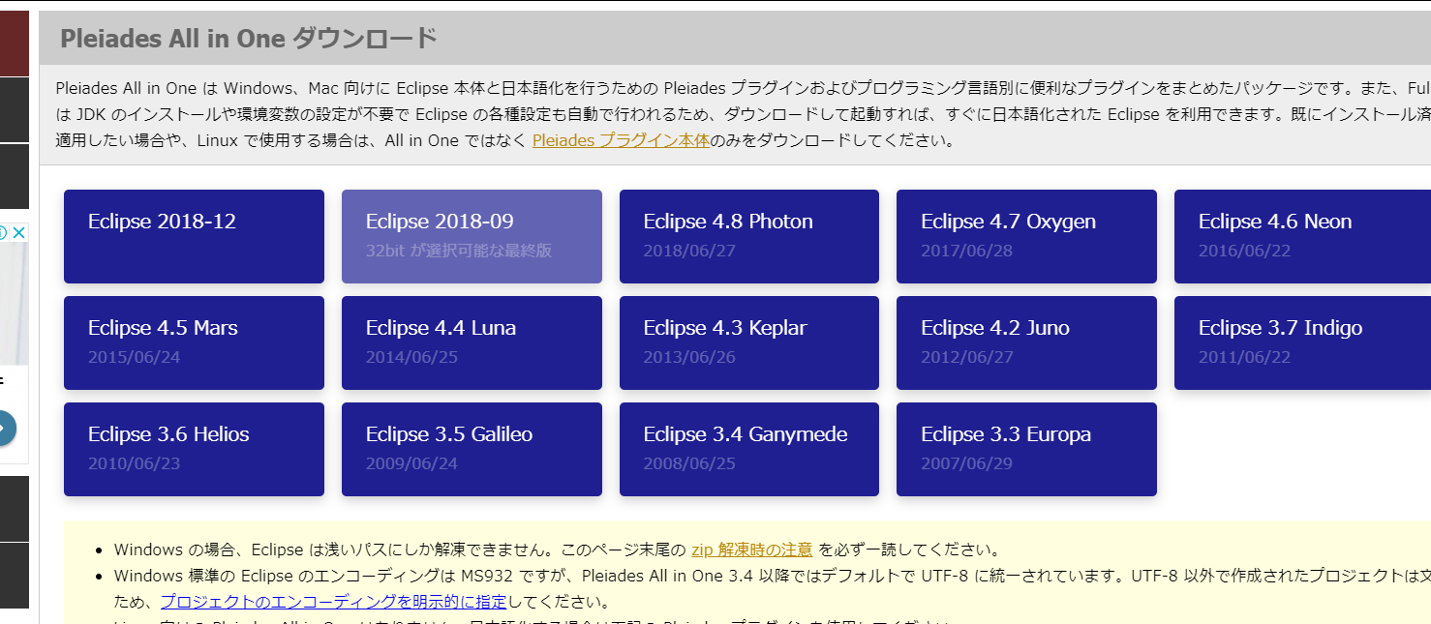

(2)アクセスしたサイトより、「Eclipse4.8.0 Photon」の「Pleiades All in One」のzipファイルをダウンロードする。

「Eclipse 4.8.0 Photon」をクリック

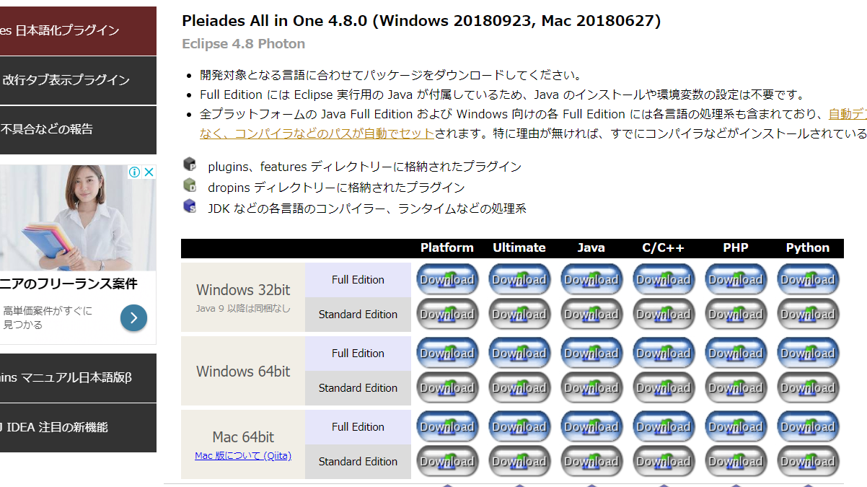
ダウンロード対象はお使いのPCにあったものを選んでください。
※Full Editionのzipファイルの容量は1GBを超えるため、ダウンロードに時間がかかります。

Full Editionのダウンロードをお願い致します。Full Editionをダウンロードをしない場合は、Javaインストールや環境変数の設定を必要に応じてお願い致します。

(3)ダウンロードしたzipファイルを任意のフォルダに解凍する。

(4)解凍したフォルダ内にある「eclipse.exe」より、Eclipseを起動できることを確認する。

GitHubからプロジェクトのインポート

(1)「https://github.com/CSTSCSTS/Poker」にアクセスして、以下画面を表示する。

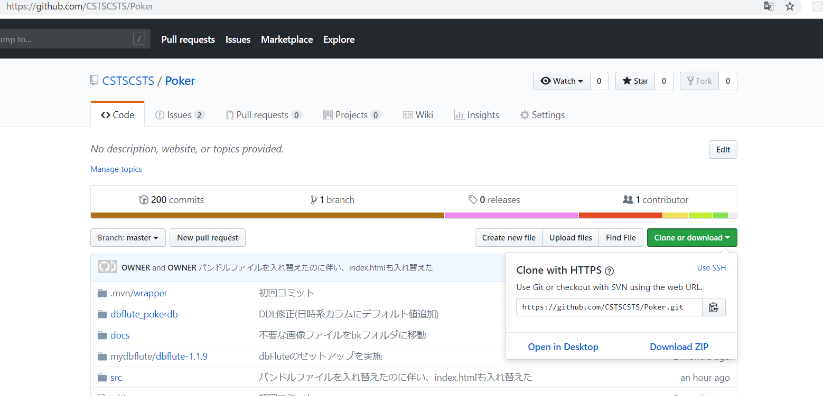

(2)画面より、クローンするためのURLをコピーする。

「Clone or download」ボタンをクリックして、表示された緑枠で囲まれたポップアップ内の、赤枠で囲まれたアイコンをクリックすることで、URLをコピーする。

(3)Eclipseの「Gitリポジトリー」ビュー内の「Gitリポジトリーのクローン」をクリックする。

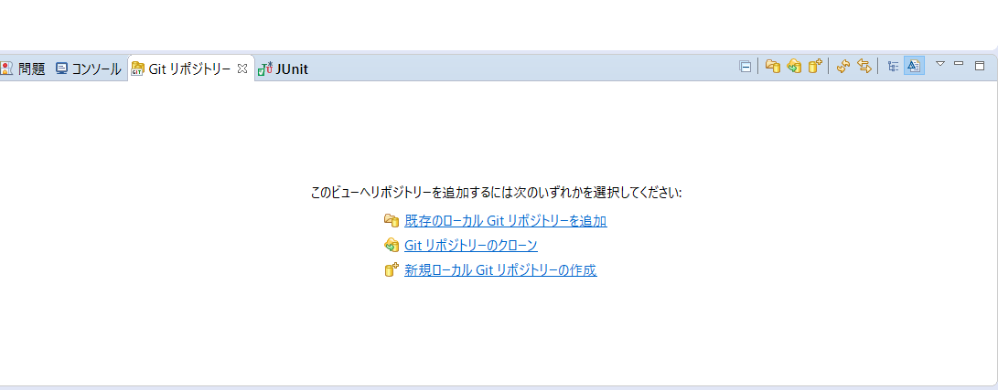

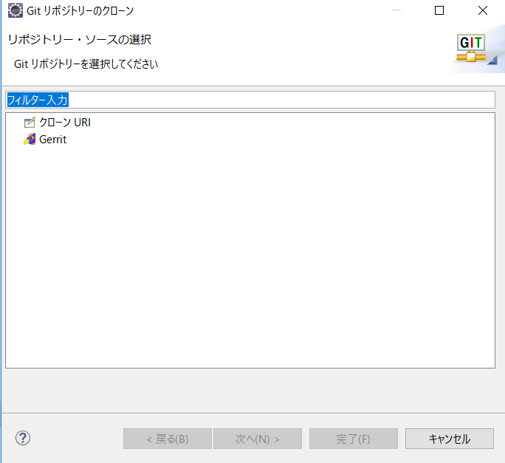

「クローンURL」をクリック。

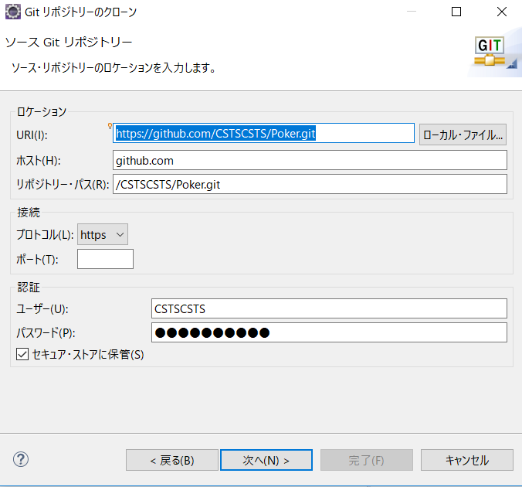

(2)を実施している場合は、各項目が入力された状態で表示されます。

「次へ」をクリック。

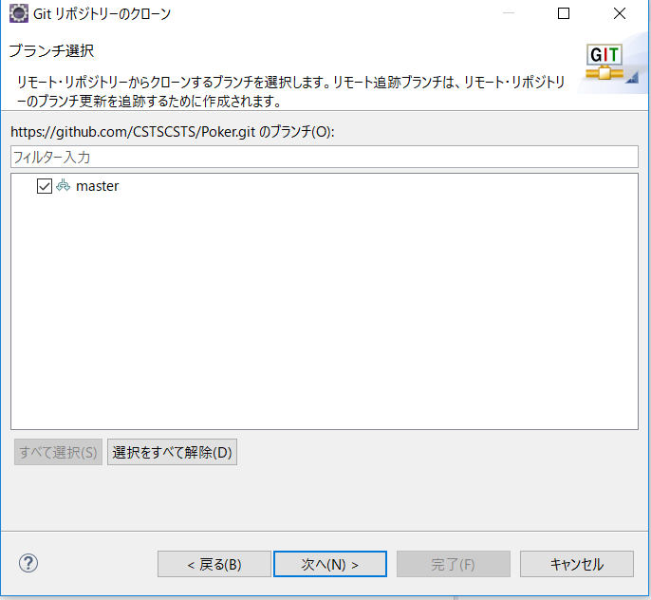

「次へ」をクリック。

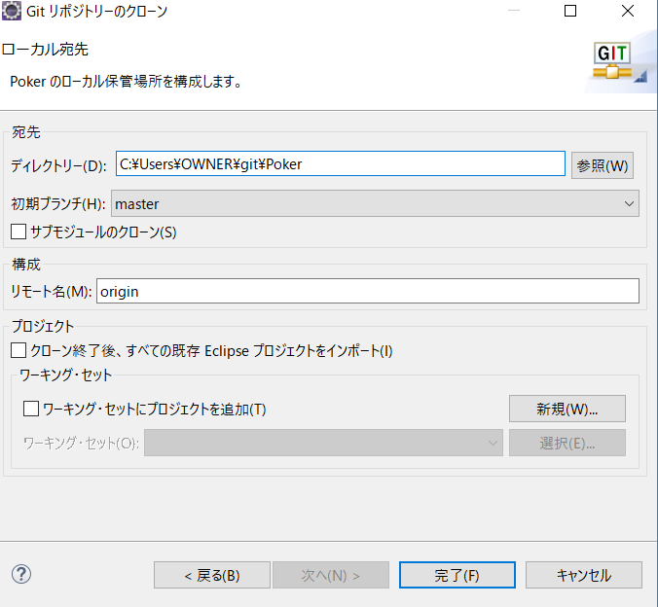

「完了」をクリック。

「Poker」リポジトリーができている。


「プロジェクトのインポート」をクリック。
(4)「Gitリポジトリー」ビュー内の「Poker」リポジトリーを右クリックして、
表示されるメニューの「プロジェクトのインポート」より、「Poker」プロジェクトをインポートする。
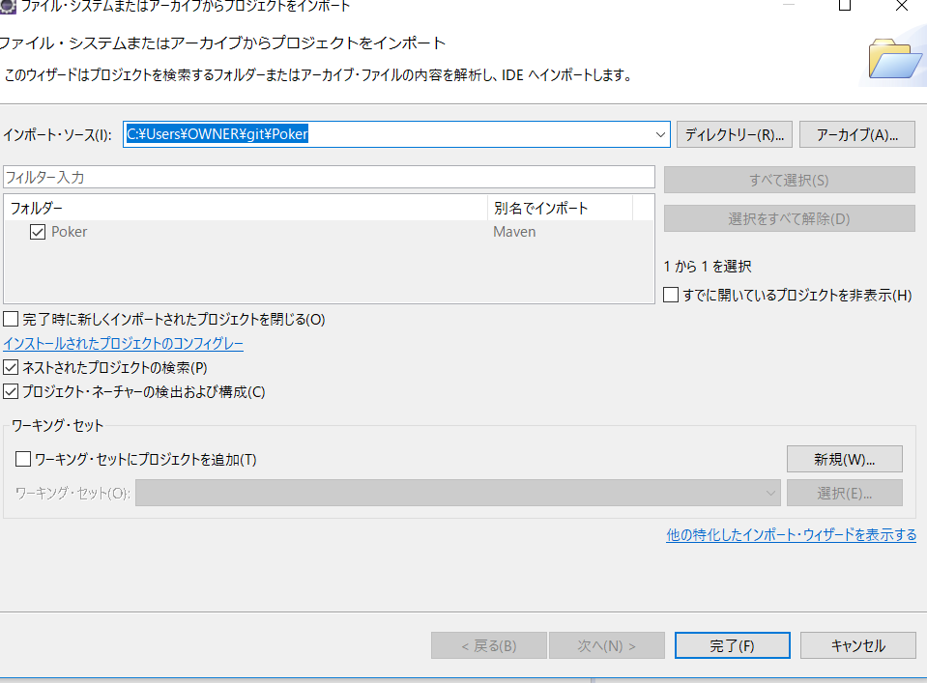
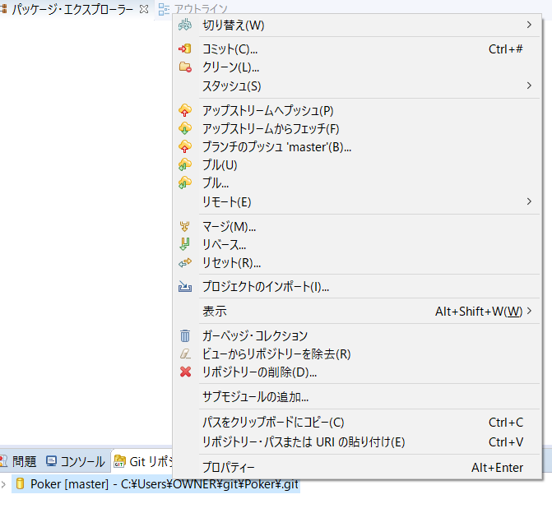

「完了」をクリック。

右クリックして、メニューを表示する。

(5)「パッケージエクスプローラー」より、「Poker」プロジェクトが存在することを確認する。


lombokインストール

(1)Pokerプロジェクトを右クリックして、表示されるメニューの「Maven -> プロジェクトの更新」をクリックする。
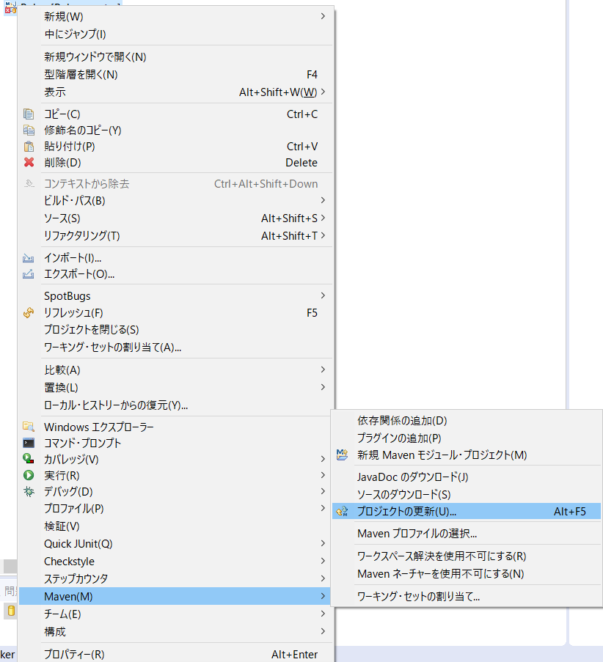

(2)Pokerプロジェクトの「Maven依存関係」から「lombok-1.18.6.jar」を探して、どのフォルダにあるかを確認する。
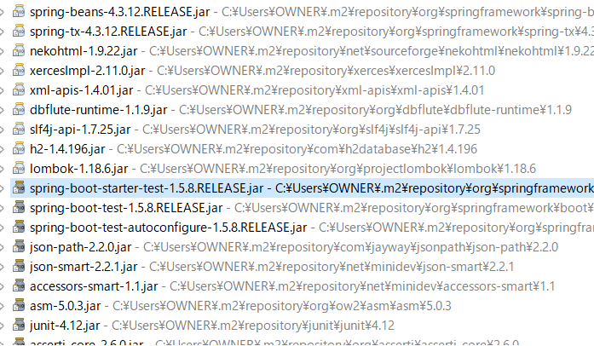

(3)(2)で確認したパスにある、「lombok-1.18.6.jar」をダブルクリックして、以下のダイアログを表示する。

(4)「OK」をクリックして、ダイアログを閉じる。

(5)以下画面の「Specify location」ボタンをクリックする。
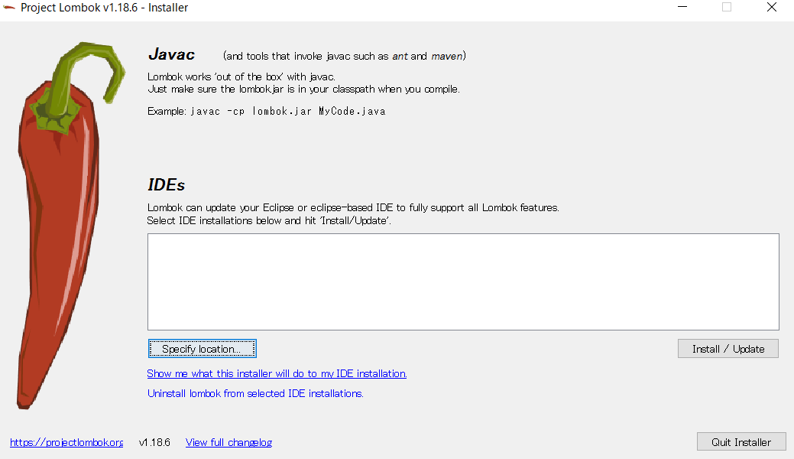

(6)「Select」ウィンドウより、インストール対象のEclipseの「eclipse.exe」が存在するディレクトリのパスを指定する。

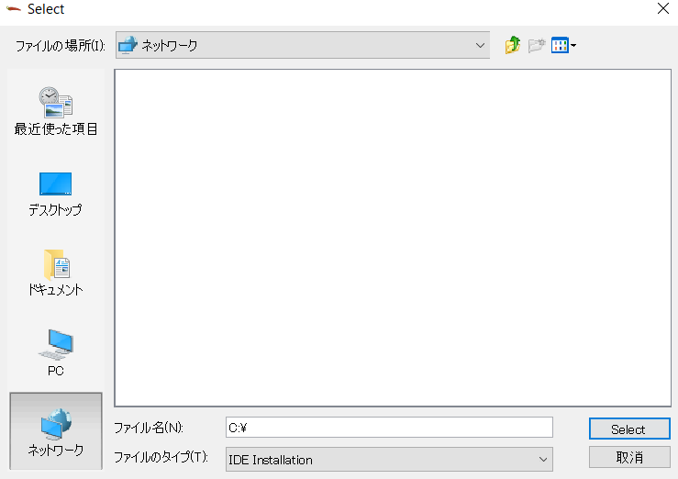

(7)以下の画面の「Install / Update」ボタンをクリックする。
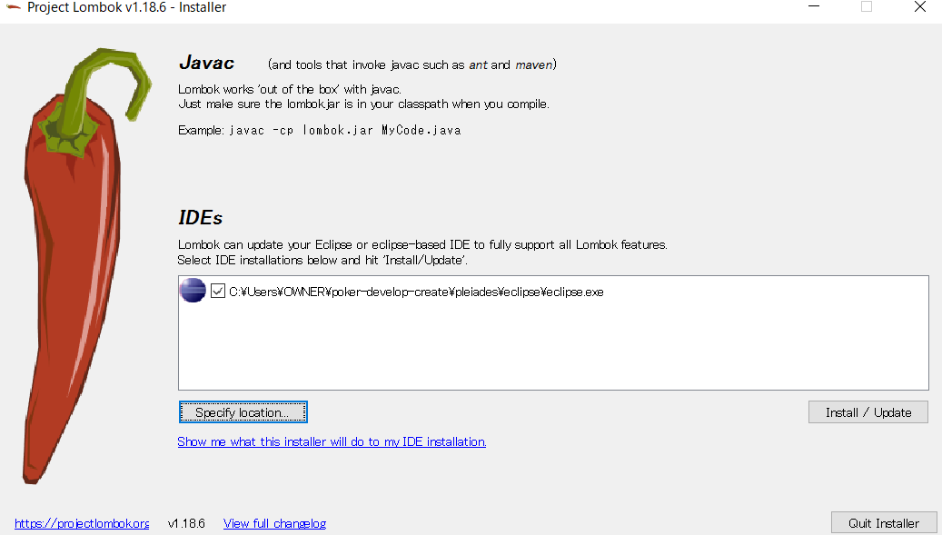

(8)以下の画面の「Quit Installer」ボタンをクリックする。
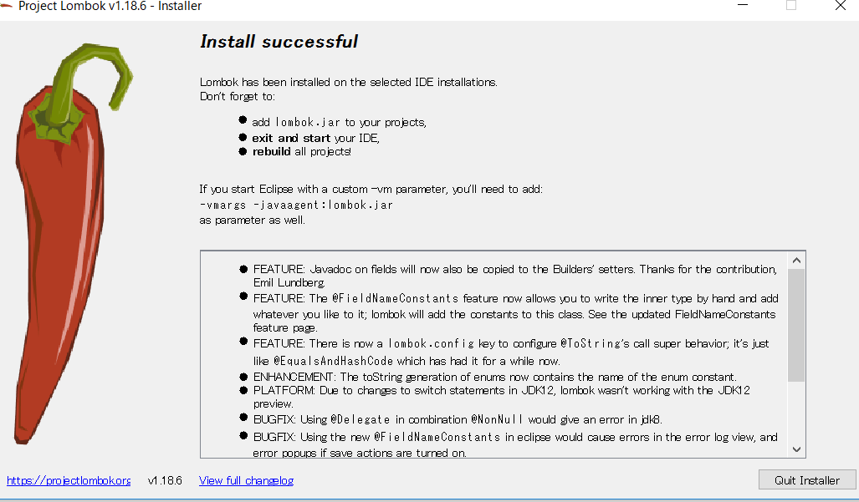

(9)Eclipseより、「ファイル(F) -> 再開」をクリックして、Eclipseを再起動する。
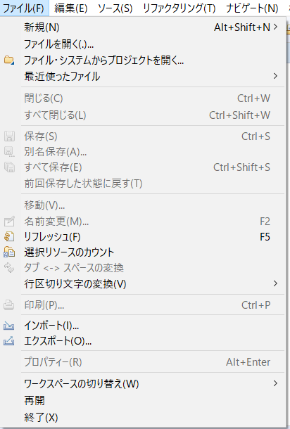

起動

(1)「PokerApplication.java」を右クリックして表示されるメニューの「実行」より、ポーカーを起動する。
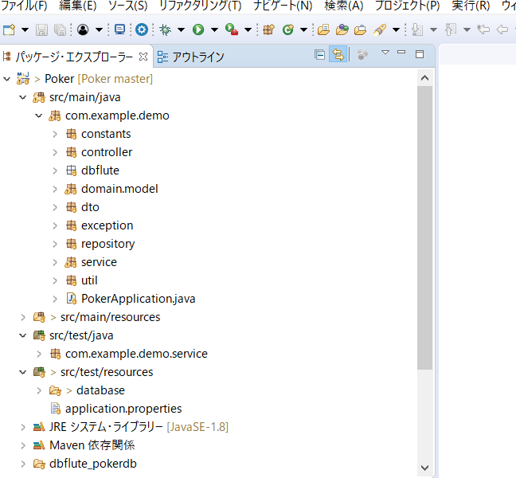
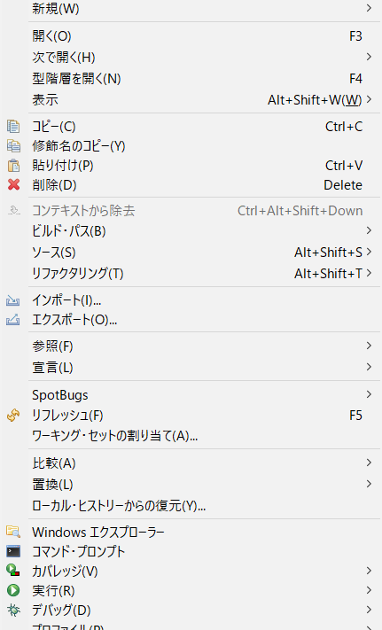

右クリックして、メニューを表示する。

(2)「http://localhost:8080/」にアクセスして、以下の画面が表示されることを確認する。

開発環境構築手順(3月11日時点)
手順
Eclipseインストール

(1)「http://mergedoc.osdn.jp/」にアクセスして、以下画面を表示する。

(2)アクセスしたサイトより、「Eclipse4.8.0 Photon」の「Pleiades All in One」のzipファイルをダウンロードする。

「Eclipse 4.8.0 Photon」をクリック

ダウンロード対象はお使いのPCにあったものを選んでください。
※Full Editionのzipファイルの容量は1GBを超えるため、ダウンロードに時間がかかります。

Full Editionのダウンロードをお願い致します。Full Editionをダウンロードをしない場合は、Javaインストールや環境変数の設定を必要に応じてお願い致します。

(3)ダウンロードしたzipファイルを任意のフォルダに解凍する。

(4)解凍したフォルダ内にある「eclipse.exe」より、Eclipseを起動できることを確認する。

GitHubからプロジェクトのインポート

(1)「https://github.com/CSTSCSTS/Poker」にアクセスして、以下画面を表示する。

(2)画面より、クローンするためのURLをコピーする。

「Clone or download」ボタンをクリックして、表示された緑枠で囲まれたポップアップ内の、赤枠で囲まれたアイコンをクリックすることで、URLをコピーする。

(3)Eclipseの「Gitリポジトリー」ビュー内の「Gitリポジトリーのクローン」をクリックする。

「クローンURL」をクリック。

(2)を実施している場合は、各項目が入力された状態で表示されます。

「次へ」をクリック。

「次へ」をクリック。

「完了」をクリック。

「Poker」リポジトリーができている。

「プロジェクトのインポート」をクリック。
(4)「Gitリポジトリー」ビュー内の「Poker」リポジトリーを右クリックして、
表示されるメニューの「プロジェクトのインポート」より、「Poker」プロジェクトをインポートする。

「完了」をクリック。

右クリックして、メニューを表示する。

(5)「パッケージエクスプローラー」より、「Poker」プロジェクトが存在することを確認する。

lombokインストール

(1)「https://projectlombok.org/download」にアクセスして、以下画面を表示する。
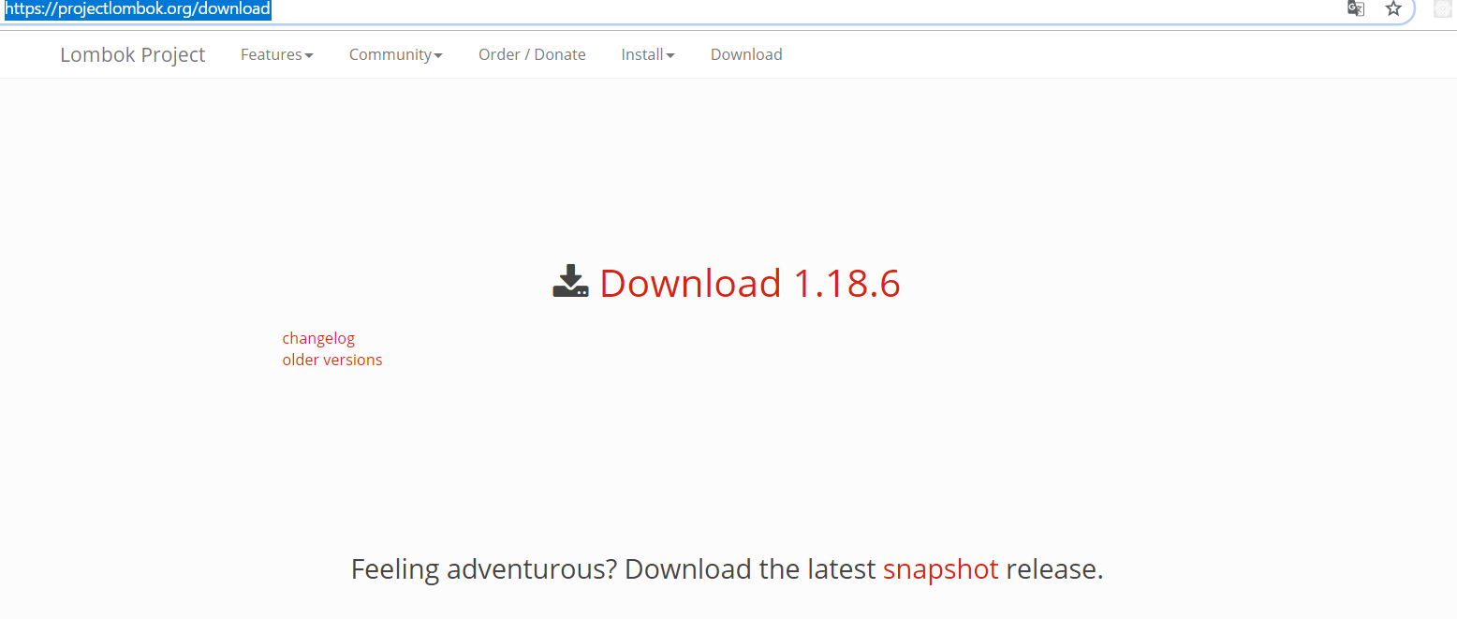

(2)「Download バージョン(上記画像では1.18.6)」をクリックして、lombok.jarをダウンロードする。

(3)ダウンロードしたlombok.jarをダブルクリックして、以下のダイアログを表示する。

(4)「OK」をクリックして、ダイアログを閉じる。

(5)以下画面の「Specify location」ボタンをクリックする。

(6)「Select」ウィンドウより、インストール対象のEclipseの「eclipse.exe」が存在するディレクトリのパスを指定する。

(7)以下の画面の「Install / Update」ボタンをクリックする。

(8)以下の画面の「Quit Installer」ボタンをクリックする。

(9)Eclipseより、「ファイル(F) -> 再開」をクリックして、Eclipseを再起動する。

起動

(1)「PokerApplication.java」を右クリックして表示されるメニューの「実行」より、ポーカーを起動する。

右クリックして、メニューを表示する。

(2)「http://localhost:8080/」にアクセスして、以下の画面が表示されることを確認する。

開発環境構築手順(3月10日時点)
手順
Eclipseインストール

(1)「http://mergedoc.osdn.jp/」にアクセスして、以下画面を表示する。

(2)アクセスしたサイトより、「Eclipse4.8.0 Photon」の「Pleiades All in One」のzipファイルをダウンロードする。

「Eclipse 4.8.0 Photon」をクリック

ダウンロード対象はお使いのPCにあったものを選んでください。
※Full Editionのzipファイルの容量は1GBを超えるため、ダウンロードに時間がかかります。

Full Editionのダウンロードをお願い致します。Full Editionをダウンロードをしない場合は、Javaインストールや環境変数の設定を必要に応じてお願い致します。

(3)ダウンロードしたzipファイルを任意のフォルダに解凍する。

(4)解凍したフォルダ内にある「eclipse.exe」より、Eclipseを起動できることを確認する。

GitHubからプロジェクトのインポート

(1)「https://github.com/CSTSCSTS/Poker」にアクセスして、以下画面を表示する。

(2)画面より、クローンするためのURLをコピーする。

「Clone or download」ボタンをクリックして、表示された緑枠で囲まれたポップアップ内の、赤枠で囲まれたアイコンをクリックすることで、URLをコピーする。

(3)Eclipseの「Gitリポジトリー」ビュー内の「Gitリポジトリーのクローン」をクリックする。

「クローンURL」をクリック。

(2)を実施している場合は、各項目が入力された状態で表示されます。

「次へ」をクリック。

「次へ」をクリック。

「完了」をクリック。

「Poker」リポジトリーができている。

「プロジェクトのインポート」をクリック。
(4)「Gitリポジトリー」ビュー内の「Poker」リポジトリーを右クリックして、
表示されるメニューの「プロジェクトのインポート」より、「Poker」プロジェクトをインポートする。

「完了」をクリック。

右クリックして、メニューを表示する。

(5)「パッケージエクスプローラー」より、「Poker」プロジェクトが存在することを確認する。

起動

(1)「PokerApplication.java」を右クリックして表示されるメニューの「実行」より、ポーカーを起動する。

右クリックして、メニューを表示する。

(2)「http://localhost:8080/」にアクセスして、以下の画面が表示されることを確認する。

